Лист1
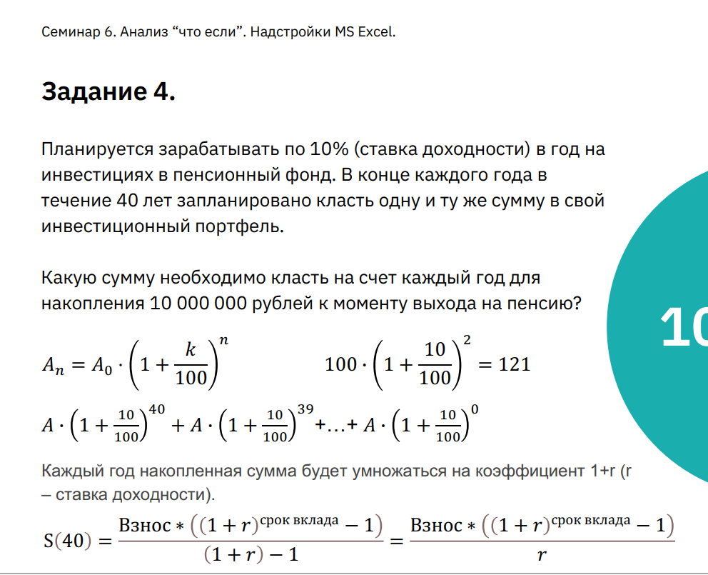
Ставка доходности | 4%
Срок накопления (лет) | 27
Сумма вклада в год | $106,192.70
Накопленная сумма | $5,000,000.00

